Mapa
Mapa N° 1 Cobertura geográfica de servicios financieros
Al 30 de septiembre de 2025

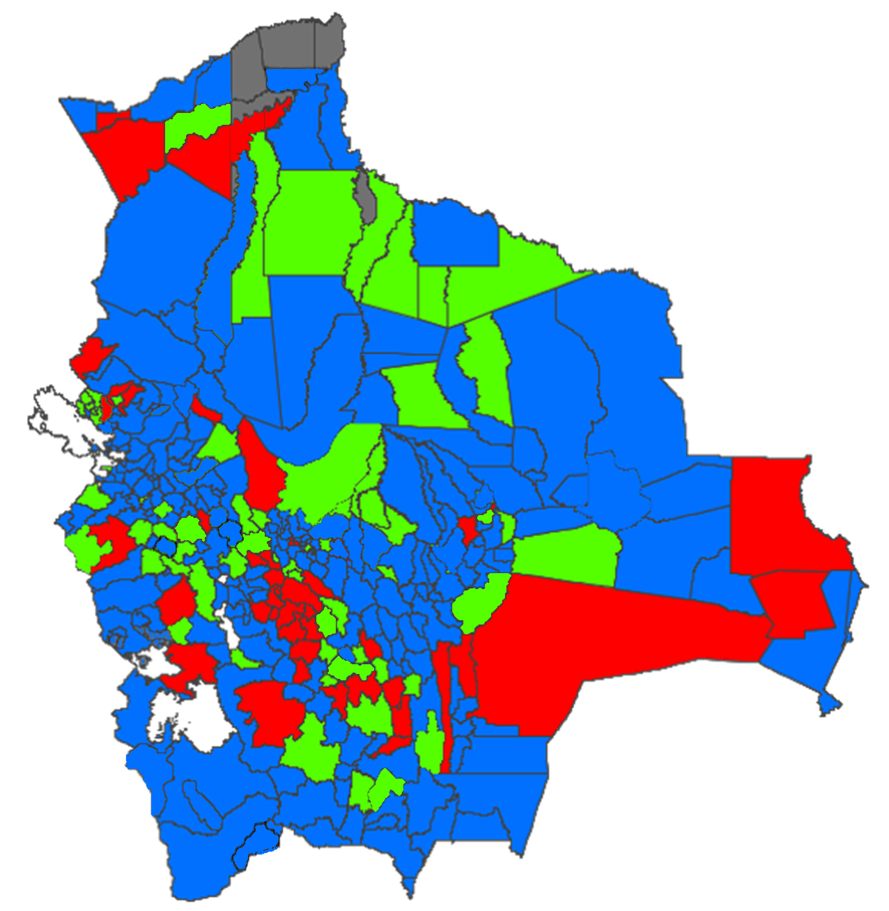

 | Nivel de cobertura | MUNICIPIOS |  | HABITANTES *
 |  | Número | % | Número | %
 | Alto | 228 | 67.257% | 10,459,241 | 87.12%
 | Medio | 62 | 18.289% | 922,222 | 7.68%
 | Bajo | 43 | 12.684% | 614,244 | 5.12%
 | Nulo | 6 | 1.770% | 10,324 | 0.09%
 | Total | 339 | 100% | 12,006,031 | 100%

* Proyección poblacional 2022, fuente INE

